Top og bund 10 %
Betinget Formatering |  | Dette hjælpeark er downloadet fra -> | https://enkelexcel.dk/automatiske-farver-betinget-formatering/

I dette eksempel har vi lavet top 10% og bund 10% betinget formateringer på omsætning.
Dato | Omsætning
2020-01-01 | 42,369 kr.
2020-01-02 | 17,442 kr.
2020-01-03 | 24,037 kr.
2020-01-04 | 21,686 kr.
2020-01-05 | 75,004 kr.
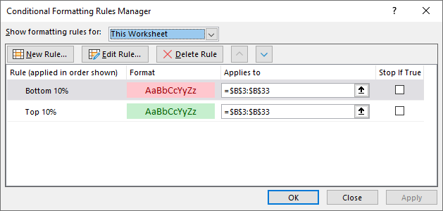
2020-01-06 | 54,767 kr.
2020-01-07 | 27,007 kr.
2020-01-08 | 24,739 kr.
2020-01-09 | 14,755 kr.
2020-01-10 | 34,730 kr.
2020-01-11 | 25,000 kr.
2020-01-12 | 57,444 kr.
2020-01-13 | 27,338 kr.
2020-01-14 | 42,737 kr.
2020-01-15 | 13,008 kr.
2020-01-16 | 45,181 kr.
2020-01-17 | 12,154 kr.
2020-01-18 | 17,757 kr.
2020-01-19 | 43,709 kr.
2020-01-20 | 25,212 kr.
2020-01-21 | 35,572 kr.
2020-01-22 | 58,570 kr.
2020-01-23 | 25,769 kr.
2020-01-24 | 41,384 kr.
2020-01-25 | 53,247 kr.
2020-01-26 | 51,376 kr.
2020-01-27 | 23,371 kr.
2020-01-28 | 37,340 kr.
2020-01-29 | 10,819 kr.
2020-01-30 | 48,731 kr.
2020-01-31 | 36,692 kr.

Højere end specifik værdi
Betinget Formatering

I dette eksempel kan vi styre farver efter hvorvidt de er større eller lavere end en specifik celles værdi.
Prøv at ændre i de to cellers værdier og se hvordan værdierne ændres i tabellen.
Dato | Omsætning | Værdier højere end -> | 25,000 kr. | bliver grønne
2020-01-01 | 42,369 kr. | Værdier lavere end -> | 17,000 kr. | bliver røde
2020-01-02 | 17,442 kr.
2020-01-03 | 24,037 kr.
2020-01-04 | 21,686 kr.
2020-01-05 | 75,004 kr.
2020-01-06 | 54,767 kr.
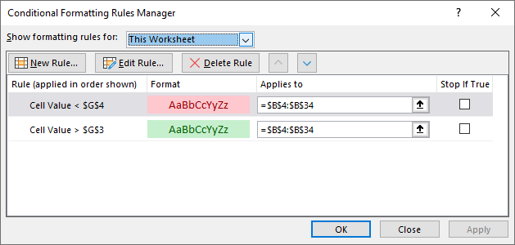
2020-01-07 | 27,007 kr.
2020-01-08 | 24,739 kr.
2020-01-09 | 14,755 kr.
2020-01-10 | 34,730 kr.
2020-01-11 | 25,000 kr.
2020-01-12 | 57,444 kr.
2020-01-13 | 27,338 kr.
2020-01-14 | 42,737 kr.
2020-01-15 | 13,008 kr.
2020-01-16 | 45,181 kr.
2020-01-17 | 12,154 kr.
2020-01-18 | 17,757 kr.
2020-01-19 | 43,709 kr.
2020-01-20 | 25,212 kr.
2020-01-21 | 35,572 kr.
2020-01-22 | 58,570 kr.
2020-01-23 | 25,769 kr.
2020-01-24 | 41,384 kr.
2020-01-25 | 53,247 kr.
2020-01-26 | 51,376 kr.
2020-01-27 | 23,371 kr.
2020-01-28 | 37,340 kr.
2020-01-29 | 10,819 kr.
2020-01-30 | 48,731 kr.
2020-01-31 | 36,692 kr.

Farvelæg hele rækken
Betinget Formatering

I dette eksempel farvelægger vi hele rækken hvis omsætningsværdien er højere end vores celle G3.
Her bruger vi en formel til at få det ønskede resultat.
Dato | Antal ordrer | Omsætning | Værdier højere end -> | 35,000 kr. | bliver grønne
2020-01-01 | 14 | 42,369 kr.
2020-01-02 | 24 | 17,442 kr.
2020-01-03 | 30 | 24,037 kr.
2020-01-04 | 26 | 21,686 kr.
2020-01-05 | 26 | 75,004 kr.
2020-01-06 | 19 | 54,767 kr.
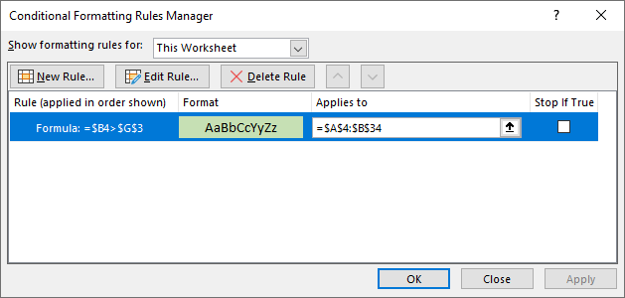
2020-01-07 | 33 | 27,007 kr.
2020-01-08 | 16 | 24,739 kr.
2020-01-09 | 13 | 14,755 kr.
2020-01-10 | 24 | 34,730 kr.
2020-01-11 | 12 | 25,000 kr.
2020-01-12 | 27 | 57,444 kr.
2020-01-13 | 31 | 27,338 kr.
2020-01-14 | 28 | 42,737 kr.
2020-01-15 | 29 | 13,008 kr.
2020-01-16 | 33 | 45,181 kr.
2020-01-17 | 14 | 12,154 kr.
2020-01-18 | 25 | 17,757 kr.
2020-01-19 | 34 | 43,709 kr.
2020-01-20 | 35 | 25,212 kr.
2020-01-21 | 29 | 35,572 kr.
2020-01-22 | 16 | 58,570 kr.
2020-01-23 | 33 | 25,769 kr.
2020-01-24 | 23 | 41,384 kr.
2020-01-25 | 34 | 53,247 kr.
2020-01-26 | 30 | 51,376 kr.
2020-01-27 | 23 | 23,371 kr.
2020-01-28 | 27 | 37,340 kr.
2020-01-29 | 30 | 10,819 kr.
2020-01-30 | 30 | 48,731 kr.
2020-01-31 | 14 | 36,692 kr.

